关系图
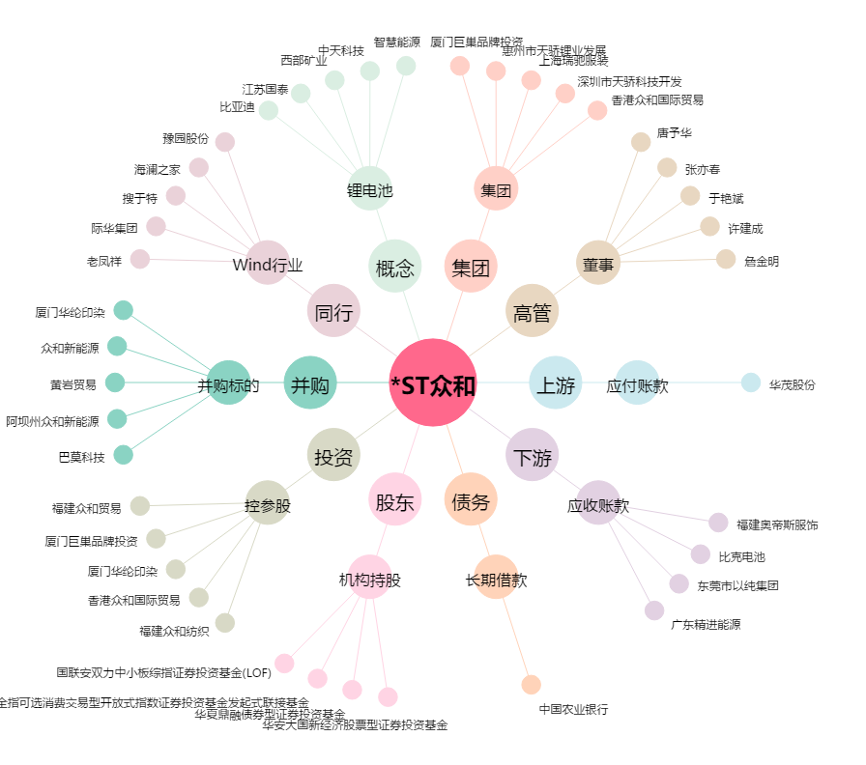
*ST众和[002070.SZ] - 关系概览图

